事件的概率
C的求法
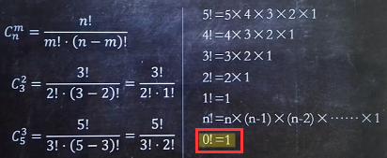

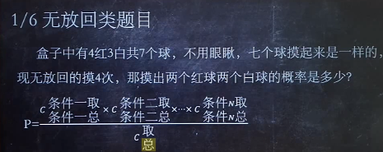

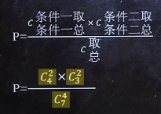

 |  | 结果为 100/231

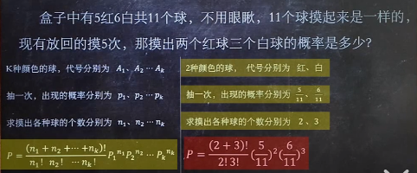

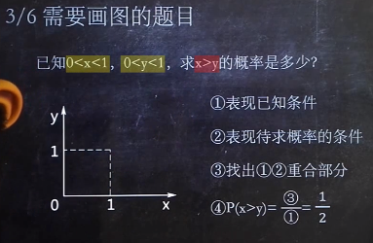
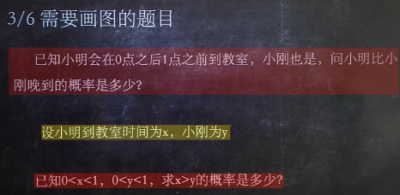

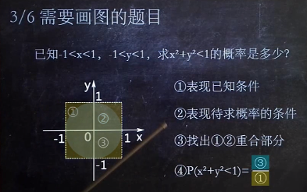
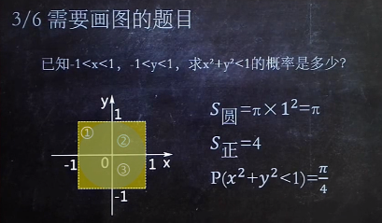

三是一，二的重合部分，是一个圆，圆的面积是π，一的面积是一个正方形，2*2=4

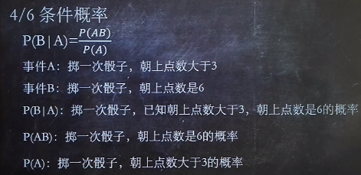

P(AB)是即满足朝上点数大于3，又满足朝上点数是6的概率，即满足朝上点数是6的概率

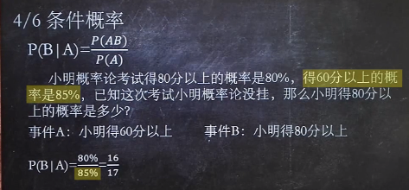

 |  |  | 1%，99%
 |  | 80% |  | 9.60%

 |  |  | （1%×80%）/（1%×80%+99%×9.6%）

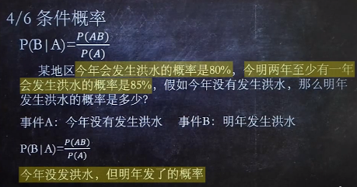
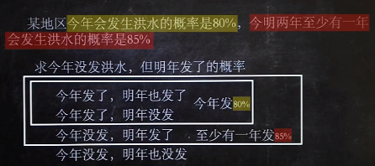
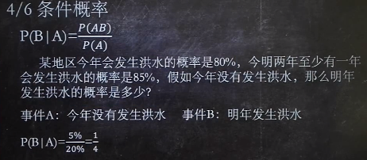

 | P(AB)=求今年没发明年发了的概率。今明两年发洪水的概率共有4种情况，上图求的P(AB)为5%
 | P(A)=今年没有发生洪水的概率。今年发洪水的概率为80%，所以剩下20%是没有发洪水的概率

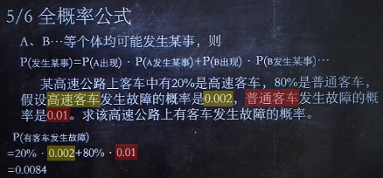

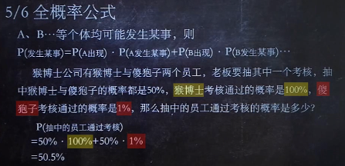

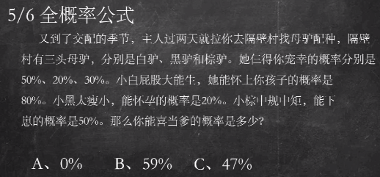

0.5×0.8+0.2×0.2+0.3×0.5=0.59

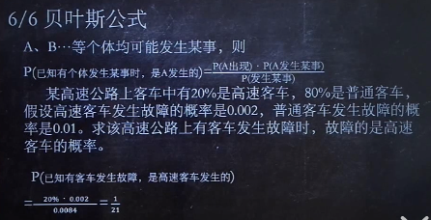

0.0084就是上面全概率事件的发生率：20%×0.002+80%×0.01

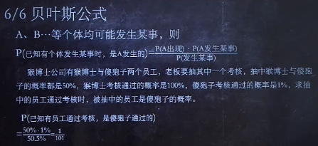

50.5%=全概率计算=50%×100%+50%×1%

